2019
Model: | SKZ 67 XBG

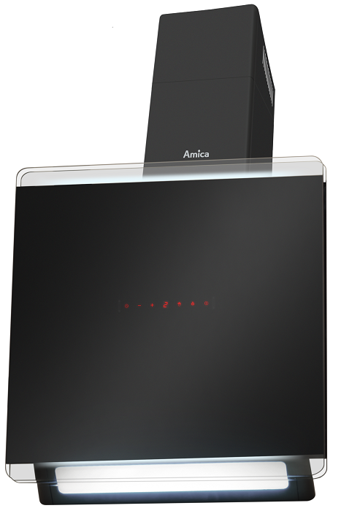
Odsavač par komínový
60 cm
X-type

Doporučená MOC (vč. DPH): |  | 7,990 Kč

Provozní vlastnosti:

Energetická třída: |  |  | A
Třída účinnosti dynamiky proudění: |  |  | A
Třída účinnosti osvětlení: |  |  | B
Třída účinnosti filtrace tuků: |  |  | E

Odtah min. v běžném provozu: |  | 382 | m3/h
Odtah max. v běžném provozu: |  | 619 | m3/h
Odtah max. v režimu Booster: |  | 700 | m3/h
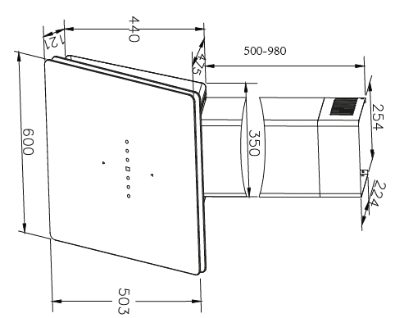
Hlučnost min. v běžném provozu: |  | 59 | dB(A)
Hlučnost max. v běžném provozu: |  | 68 | dB(A)
Hlučnost max. v režimu Booster: |  | 69 | dB(A)

Funkce:

Bezdotykové ovládání gesty / senzorové ovládání
LCD displej
4 stupně výkonu
Osvětlení: |  | LED 1 x 8 W
Časovač - automatické vypnutí |  |  |  | Barva: | Černá

Konstrukce:

Průměr odtahu: |  |  | 150 mm | Objednací kód: |  | 1161161
Vzdálenost od plynové varné desky: |  |  | 650 mm
Vzdálenost od elektrické varné desky: |  |  | 450 mm
Počet motorů: |  |  | 1
Hliníkový tukový filtr
Možnost recirkulace
Typ uhlíkového filtru pro recirkulaci*: |  |  | FWP 18
Počet kusů potřebných k recirkulaci: |  |  | 2
Cena filtru: |  |  | 359 Kč

*není součástí balení

